แผนการใช้จ่ายงบประมาณ (2)
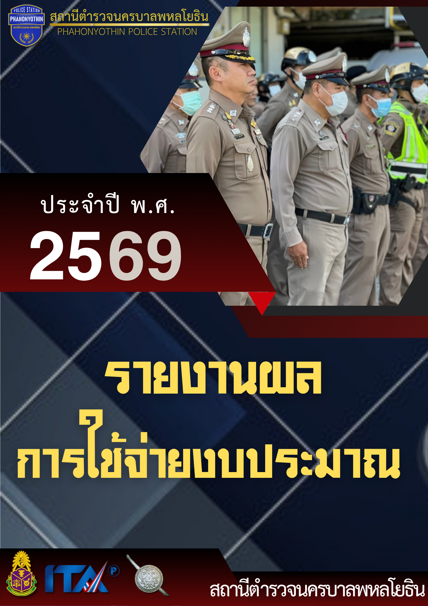

แผนการใช้จ่ายงบประมาณ สถานีตำรวจนครบาลพหลโยธิน
ประจำปีงบประมาณ พ.ศ. 2569 ไตรมาสที่ 1 - 4
ข้อมูล ณ 31 มีนาคม 2569
ที่ | ชื่อโครงการ/กิจกรรม | เป้าหมาย/วิธีดำเนินการ | จำนวนงบประมาณ /แหล่งที่จัดสรร/สนับสนุน |  |  |  |  | ระยะเวลาดำเนินการ | ผลที่คาดว่าจะได้รับ
 |  |  | สตช. | หน่วยงานภาครัฐ | ภาคเอกชน | อปท. | อื่นๆ

1 | โครงการ : ถวายความปลอดภัยพระมหากษัตริย์และพระบรมวงศานุวงศ์ กิจกรรม : ถวายความปลอดภัย พระมาหากษัตริย์ ฯ และพระบรมวงศานุวงศ์ | ถวายความปลอดภัย พระมหากษัตริย์พระบรมวงศานุวงศ์ อย่างมีประสิทธิภาพ สมพระเกียรติ ตามพระราชประสงค์ | 90,000 บาท | 0 บาท | 0 บาท | 0 บาท | 0 บาท | ปีงบประมาณ พ.ศ.2569 ไตรมาส 1 - 4 | ถวายความปลอดภัยอย่าง สมพระเกียรติ ต้องตามพระราชประสงค์
2 | โครงการ : ผลผลิตการบังคับใช้กฎหมาย อำนวยความยุติธรรมและบริการประชาชน กิจกรรม : การบังคับใช้กฎหมายและบริการประชาชน | ประชาชนมีความปลอดภัยในชีวิต และทรัพย์สิน | ***หมายเหตุ รวมทั้งสิ้น 6,132,985.82 บาท แยกเป็นราย กิจกรรมดังนี้ | 0 บาท | 0 บาท | 0 บาท | 0 บาท | ปีงบประมาณ พ.ศ.2569 ไตรมาส 1 - 4 | ความหวดกลัวภัย อาชญากรรมของ ประชาชนลดลง
 | 2.1 ค่าปฏิบัติงานนอกเวลาราชการ (OT) | จัดให้ข้าราชการตำรวจปฏิบัติงานนอกเวลาราชการเพื่อเพิ่มปริมาณคนให้เหมาะสมกับปริมาณงาน | 1,440,000 บาท | 0 บาท | 0 บาท | 0 บาท | 0 บาท | ปีงบประมาณ พ.ศ.2569 ไตรมาส 1 - 4 | ข้าราชการตำรวจผู้ซึ่งปฏิบัติงานนอกเวลาราชการ มีขวัญและกำลังใจในการทำงาน
 | 2.2 ค่าเบี้ยเลี้ยง ที่พัก พาหนะ | จัดค่าตอบแทนค่าเบี้ยเลี้ยง ค่าที่พัก ค่าพาหนะเดินทางให้แก่ข้าราชการตำรวจผู้ซึ่งเดินทางไปราชการ | 2,196,480 บาท | 0 บาท | 0 บาท | 0 บาท | 0 บาท | ปีงบประมาณ พ.ศ.2569 ไตรมาส 1 - 4 | ข้าราชการตำรวจผู้ซึ่งเดินทางไปราชการได้รับค่าตอบแทนค่า เบี้ยเลี้ยง ค่าที่พัก ค่าพาหนะเดินทางตามความเป็นจริง
 | 2.3 ค่าซ่อมแซมยานพาหนะ | ซ่อมแซม ปรับปรุงและบำรุงรักษาทรัพย์สินของทางราชการ | 183,910.48 บาท | 0 บาท | 0 บาท | 0 บาท | 0 บาท | ปีงบประมาณ พ.ศ.2569 ไตรมาส 1 - 4 | ทรัพย์สินของทางราชการมีสภาพที่ใช้การได้ดี ผู้ปฏิบัติหน้าที่มีความปลอดภัย
 | 2.4 ค่าจ้างเหมาบริการและทำความสะอาด | ทำความสะอาดสถานีตำรวจและบริเวณโดยรอบ | 559,824 บาท | 0 บาท | 0 บาท | 0 บาท | 0 บาท | ปีงบประมาณ พ.ศ.2569 ไตรมาส 1 - 4 | -สถานีตำรวจและบริเวณโดยรอบมีความสะอาดน่ามอง -เพื่ออำนวยความสะดวกแก่ประชาชน/หรือผู้มาติดต่อราชการ -ประชาชน/หรือผู้มาติดต่อราชการมีความพึงพอใจ
 | 2.5 ค่าน้ำมันเชื้อเพลิงสำหรับ รถยนต์เช่า รถยนต์ตู้โดยสาร (ทดแทน)ฯ และรถยนต์เอนกประสงค์ (ทดแทน) | จัดทำบัตรเครดิตน้ำมัน โดยระบุ ประเภทของน้ำมัน และจำนวน เงิน ให้ตรงกับทะเบียนรถยนต์ ที่ใช้ในการปฏิบัติหน้าที่ | 1,440,000 บาท | 0 บาท | 0 บาท | 0 บาท | 0 บาท | ปีงบประมาณ พ.ศ.2569 ไตรมาส 1 - 4 | ผู้ปฏิบัติหน้าที่ใช้รถยนต์ของทางราชการไปใช้ในการปฏิบัติหน้าที่ในการดูแลชีวิตและทรัพย์สินของประชาชน
 | 2.6 วัสดุสำนักงาน | จัดซื้อวัสดุสำนักงานทดแทนวัสดุที่ชำรุด | 232,771.34 บาท | 0 บาท | 0 บาท | 0 บาท | 0 บาท | ปีงบประมาณ พ.ศ.2569 ไตรมาส 1 - 4 | เจ้าหน้าที่มีวัสดุสำนักงานที่เพียงพอเพื่อบริการประชาชน
 | 2.7 วัสดุจราจร | ดำเนินการจัดซื้อวัสดุจราจรเพิ่มเติมหรือเพื่อทดแทนของเดิมที่ชำรุด | 20,000 บาท | 0 บาท | 0 บาท | 0 บาท | 0 บาท | ปีงบประมาณ พ.ศ.2569 ไตรมาส 1 - 4 | วัสดุจราจรเพียงพอ เกิดความปลอดภัยทั้งแก่เจ้าหน้าที่ผู้ปฏิบัติและประชาชน
 | 2.8 วัสดุอาหารผู้ต้องหา | จัดเลี้ยงอาหารสำหรับผู้ต้องหาที่อยู่ในการควบคุมที่สถานีตำรวจ | 60,000 บาท | 0 บาท | 0 บาท | 0 บาท | 0 บาท | ปีงบประมาณ พ.ศ.2569 ไตรมาส 1 - 4 | อาหารสำหรับผู้ต้องหามีความเหมาะสม มีความสะอาดและเพียงพอ
3 | ค่าสาธารณูปโภค | กำหนดมาตรการในการประหยัด พลังงาน | 1,728,000 บาท | 0 บาท | 0 บาท | 0 บาท | 0 บาท | ปีงบประมาณ พ.ศ.2569 ไตรมาส 1 - 4 | ค่าใช้จ่ายสาธารณูปโภค ลดลง เมื่อเปรียบกับปีที่ผ่านมา
4 | โครงการ : ผลผลิตการบังคับใช้กฎหมาย อำนวยความยุติธรรมและบริการประชาชน กิจกรรม : การบังคับใช้กฎหมายและบริการประชาชน 4.1 ค่าตอบแทนคดีอาญา | -เสริมสร้างจรรยาบรรณในการ บริการให้พนักงานสอบสวน, ผู้ช่วยพนักงานสอบสวน -กำหนดระยะเวลาในการดำเนิน งาน ในทุกขั้นตอนของงาน สอบสวนอย่างชัดเจน เพื่อให้ ประชาชนได้รับความยุติธรรม โดยไม่ล่าช้า | ***หมายเหตุ ตั้งงบประมาณไว้ที่ บก.น.2 จำนวน 5,972,900 บาท จำแนกรายละเอียดดังนี้ | 0 บาท | 0 บาท | 0 บาท | 0 บาท | ปีงบประมาณ พ.ศ.2569 ไตรมาส 1 - 4 | -ความพึงพอใจของ ผู้เสียหาย พยาน ผู้ต้องหา ต่อการดำเนินมาตรการ คุ้มครองสิทธิตามหลักสิทธิ มนุษยชนในกระบวนการ ยุติธรรมของตำรวจ -จำนวนเรื่องร้องเรียนของ ผู้เสียหาย พยาน ผู้ต้องหา ต่อการได้รับการปฏิบัติ ลดลงหรือไม่มีเลย
 | 4.1.1 ค่าตอบแทนพยาน | จ่ายค่าตอบแทนพยานตามความเป็นจริง | 1,223,300บาท | 0 บาท | 0 บาท | 0 บาท | 0 บาท | ปีงบประมาณ พ.ศ.2569 ไตรมาส 1 - 4 | พยานได้ค่าตอบแทนที่เหมาะสมและเต็มใจใจการเดินทางมาเป็นพยาน
 | 4.1.2 ค่าใช้จ่ายคุ้มครองพยาน | กำหนดเจ้าหน้าที่ให้มีการคุ้มครองพยาน เมื่อได้รับการร้องขอหรือเมื่อจำเป็น | 8,600 บาท | 0 บาท | 0 บาท | 0 บาท | 0 บาท | ปีงบประมาณ พ.ศ.2569 ไตรมาส 1 - 4 | พยานได้รับการคุ้มครองและมีความปลอดภัย
 | 4.1.3 ค่านักจิตวิทยาหรือนัก สังคมสงเคราะห์ | กำหนดระยะเวลาในการดำเนิน งาน ในทุกขั้นตอนของงาน สอบสวนอย่างชัดเจน เพื่อให้ ประชาชนได้รับความยุติธรรม โดยไม่ล่าช้า | 254,800 บาท | 0 บาท | 0 บาท | 0 บาท | 0 บาท | ปีงบประมาณ พ.ศ.2569 ไตรมาส 1 - 4 | -ความพึงพอใจของผู้เสียหายพยาน ผู้ต้องหา ต่อการดำเนินมาตรการ คุ้มครองสิทธิตามหลักสิทธิ มนุษยชนในกระบวนการ ยุติธรรมของตำรวจมากขึ้น -จำนวนเรื่องร้องเรียนของ ผู้เสียหาย พยาน ผู้ต้องหา ต่อการได้รับการปฏิบัติลดลงหรือไม่มีเลย
 | 4.1.4 ค่าชันสูตรพลิกศพ | กำหนดระยะเวลาในการดำเนิน งาน ในทุกขั้นตอนของงาน สอบสวนอย่างชัดเจน เพื่อให้ ประชาชนได้รับความยุติธรรม โดยไม่ล่าช้า | 1,546,000 บาท | 0 บาท | 0 บาท | 0 บาท | 0 บาท | ปีงบประมาณ พ.ศ.2569 ไตรมาส 1 - 4 | -ประชาชนได้รับความยุติธรรม
 | 4.1.5 ค่าสอบสวนคดีอาญา | กำหนดระยะเวลาในการดำเนิน งาน ในทุกขั้นตอนของงาน สอบสวนอย่างชัดเจน เพื่อให้ ประชาชนได้รับความยุติธรรม โดยไม่ล่าช้า | 2,872,000 บาท | 0 บาท | 0 บาท | 0 บาท | 0 บาท | ปีงบประมาณ พ.ศ.2569 ไตรมาส 1 - 4 | -ความพึงพอใจของผู้เสียหาย พยาน ผู้ต้องหา ต่อการดำเนินมาตรการ คุ้มครองสิทธิตามหลักสิทธิ มนุษยชนในกระบวนการ ยุติธรรมของตำรวจมากขึ้น -จำนวนเรื่องร้องเรียนของ ผู้เสียหาย พยาน ผู้ต้องหา ต่อการได้รับการปฏิบัติลดลงหรือไม่มีเลย
 | 4.1.6 ค่าใช้จ่ายส่งหมายเรียกพยาน | กำหนดระยะเวลาในการดำเนิน งาน ในทุกขั้นตอนของงาน สอบสวนอย่างชัดเจน เพื่อให้ ประชาชนได้รับความยุติธรรม โดยไม่ล่าช้า | 68,200 บาท | 0 บาท | 0 บาท | 0 บาท | 0 บาท | ปีงบประมาณ พ.ศ.2569 ไตรมาส 1 - 4 | -ความพึงพอใจของผู้เสียหาย พยาน ผู้ต้องหา ต่อการดำเนินมาตรการ คุ้มครองสิทธิตามหลักสิทธิ มนุษยชนในกระบวนการ ยุติธรรมของตำรวจมากขึ้น -จำนวนเรื่องร้องเรียนของ ผู้เสียหาย พยาน ผู้ต้องหา ต่อการได้รับการปฏิบัติลดลงหรือไม่มีเลย
5 | โครงการ : ปฏิรูประบบงานตำรวจ กิจกรรม : ปฏิรูประบบงานสอบสวนและการบังคับใช้กฎหมาย | -กำหนดระยะเวลาในการดำเนิน งาน ในทุกขั้นตอนของงาน สอบสวนอย่างชัดเจน เพื่อให้ ประชาชนได้รับความยุติธรรม โดยไม่ล่าช้า -เสริมสร้างจรรยาบรรณในการ บริการให้พนักงานสอบสวน, ผู้ช่วยพนักงานสอบสวน | 135,900 บาท | 0 บาท | 0 บาท | 0 บาท | 0 บาท | ปีงบประมาณ พ.ศ.2569 ไตรมาส 1 - 4 | -ความพึงพอใจของ ผู้เสียหาย พยาน ผู้ต้องหา ต่อการดำเนินมาตรการ คุ้มครองสิทธิตามหลักสิทธิ มนุษยชนในกระบวนการ ยุติธรรมของตำรวจมากขึ้น -จำนวนเรื่องร้องเรียน ต่อการได้รับการปฏิบัติลดลงหรือไม่มีเลย
6 | โครงการ : สร้างภูมิคุ้มกันและป้องกันยาเสพติด กิจกรรม : ตำรวจประสานโรงเรียน (1ตำรวจ 1 โรงเรียน) | -ส่งเสริมกิจกรรมเพื่อเสริมสร้าง ภูมิคุ้มกันยาเสพติดในโรงเรียน รวมทั้ง ป้องกันการเข้าไปเกี่ยวข้องกับยาเสพติดในเครือข่ายสังคมออนไลน์ | 2,140 บาท | 0 บาท | 0 บาท | 0 บาท | 0 บาท | ปีงบประมาณ พ.ศ.2569 ไตรมาส 1 - 4 | โรงเรียนมัธยมศึกษาใน พื้นที่ เข้าร่วมโครงการ ตำรวจประสานโรงเรียน ครบทุกโรงเรียน
7 | โครงการ : ดำเนินงานตำบลยั่งยืน เพื่อแก้ไขปัญหายาเสพติดแบบครบวงจรตามยุทธศาสตร์ชาติ | เพื่อพัฒนางานชุมชนยั่งยืน ในการป้องกัน ปราบปราม และบำบัดรักษาผู้ติดยาเสพติด โดยอาศัยการมีส่วนร่วมของทุกภาคส่วนในชุมชน เพื่อลดจำนวน และทำให้ผู้ใช้ ผู้เสพ ให้หมดไปจากชุมชน อย่างเป็น ระบบและยั่งยืน | 58,500 บาท | 0 บาท | 0 บาท | 0 บาท | 0 บาท | ปีงบประมาณ พ.ศ.2569 ไตรมาส 1 - 4 | ชุมชนมีความเข้มแข็ง สามารถพึ่งพาตนเองได้
8 | กิจกรรม : การมีส่วนร่วมของประชาชน ในการป้องกันอาชญากรรม งบดำเนินงาน ตอบแทน ใช้สอยวัสดุ | ประชาชนมีความปลอดภัยในชีวิต และทรัพย์สิน | 52,940 บาท | 0 บาท | 0 บาท | 0 บาท | 0 บาท | ปีงบประมาณ พ.ศ.2569 ไตรมาส 1 - 4 | ประชาชนมีความปลอดภัยในชีวิต และทรัพย์สิน
9 | โครงการ: การรักษาความสงบเรียบร้อยและความมั่นคงภายในประเทศ กิจกรรม: การรักษาความปลอดภัยและให้บริการแก่นักท่องเที่ยว | -นักท่องเที่ยวมีความปลอดภัยใน ชีวิตและทรัพย์สินมากขึ้น โดย อาศัยเครือข่ายความร่วมมือจาก ทุกภาคส่วนที่เกี่ยวข้อง | 43,710 บาท | 0 บาท | 0 บาท | 0 บาท | 0 บาท | ปีงบประมาณ พ.ศ.2569 ไตรมาส 1 - 4 | -ความเชื่อมั่นของ นักท่องเที่ยวที่มีต่อการ ให้บริการ และการอำนวยความสะดวกมากขึ้น -ประเทศชาติมีภาพลักษณ์ที่ดี
10 | โครงการ : บริหารจัดการ สกัดกั้นยาเสพติด Heart Land |  | 6,500 บาท | 0 บาท | 0 บาท | 0 บาท | 0 บาท | ปีงบประมาณ พ.ศ.2569 ไตรมาส 1 - 4 | สามารถสกัดกั้นยาเสพติด และปราบปราม ทำลาย เครือข่ายการค้ายาเสพติด รายสำคัญ
11 | โครงการ : สลายโครงสร้างเครือข่ายผู้มีอิทธิพลฯที่ เกี่ยวข้องกับยาเสพติด | ปราบปรามและบังคับใช้กฎหมาย ในการทำลายโครงสร้างการค้ายาเสพติด กลุ่มผู้มีอิทธิพล ผู้อยู่ เบื้องหลัง | 10,000 บาท | 0 บาท | 0 บาท | 0 บาท | 0 บาท | ปีงบประมาณ พ.ศ.2569 ไตรมาส 1 - 4 | ดำเนินการยึด อายัด ทรัพย์สินของเครือข่ายยา เสพติดตาม พ.ร.บ. มาตรการการป้องกันและ ปราบปรามการการฟอก เงิน พ.ศ.2542

 |  | เรียน ผกก.สน.พหลโยธิน

 |  | เพื่อโปรดทราบ
 |  | พ.ต.ต.หญิง ผู้รายงาน |  |  | พ.ต.อ. |  | ผู้ตรวจรายงาน
 |  | ( อารียา นาคหอม ) |  |  | ( มารุต สุดหนองบัว )
 |  | สว.อก.สน.พหลโยธิน |  |  | ผกก.สน.พหลโยธิน

